Sayfa1
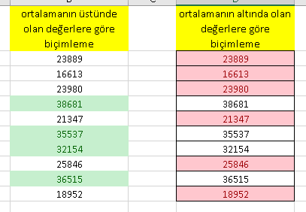
ortalamanın üstünde olan değerlere göre biçimleme | ortalamanın altında olan değerlere göre biçimleme
23889 | 23889
16613 | 16613
23980 | 23980
38681 | 38681
21347 | 21347
35537 | 35537
32154 | 32154
25846 | 25846
36515 | 36515
18952 | 18952

